Sheet1
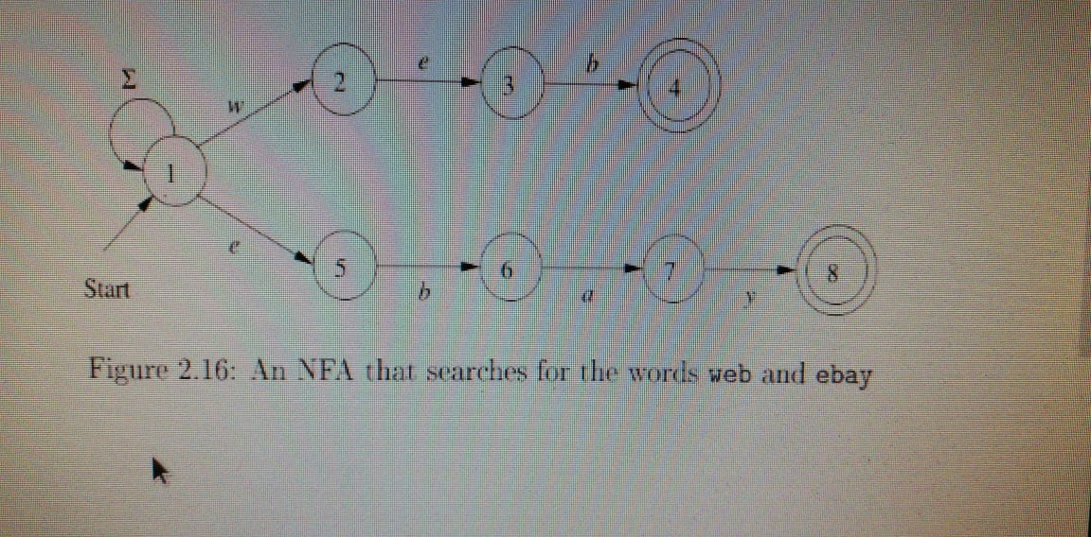
 | E-x | x | w | e | b | a | y
1 | 1 | w, e | 1, 2 | 1, 5 | 1 | 1 | 1
1, 2 | 1 | w, e | 1, 2 | 1, 3, 5 | 1 | 1 | 1
1, 5 | 1 | w, e, b | 1, 2 | 1, 5 | 1, 6 | 1 | 1
1, 6 | 1 | w, e, a | 1, 2 | 1, 5 | 1 | 1, 7 | 1
1, 7 | 1 | w, e, y | 1, 2 | 1, 5 | 1 | 1 | 1, 8
1, 8 | 1 | w, e | 1, 2 | 1, 5 | 1 | 1 | 1
1, 3, 5 | 1 | w, e, b | 1, 2 | 1, 5 | 1, 4, 6 | 1 | 1
1, 4, 6 | 1 | w, e, a | 1, 2 | 1, 5 | 1 | 1, 7 | 1

